Sheet1
Bug Report
Bug ID | Summary | Severity | Priority | Status | Test Case ID | Module | Environment | Preconditions | Step to reproduce | Expected Result | Actual Result | Evidence | Assigned to | Reported By | Date Reported | Notes
Bug-001 | Ketika di klik tombol + tidak muncul apapun | critical | High | Open | TC-015 | Library | Local | Daftar buku tersedia | 1. Pilih buku 2. Klik tombol + 3. Amati status | Status buku berubah menjadi want-to-read dan UI diperbarui | Tidak terjadi apa apa | 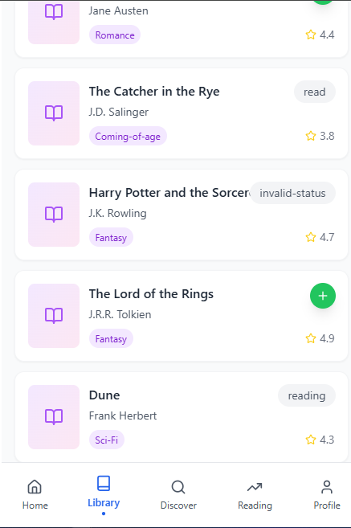 | Developer | Ahmad Syaefudin | 10/09/2026 | Backend sudah memiliki response PUT tetapi di front end sepertinya belum ada fitur eit atau merubah data
Bug-002 | API menerima perintah apapun dan membuat status yang tidak valid pun bisa | critical | High | Open | TC-20 | Backend | Local | Backend berjalan dan book ID valid | 1. Buka Postman 2. Pilih PUT 3. Gunakan ID valid 4. Kirim status tidak valid 5. Send | API menolak data/status yang tidak valid dan memberikan response error yang sesuai | Response 200 dimana API tidak memiliki batasan edit | 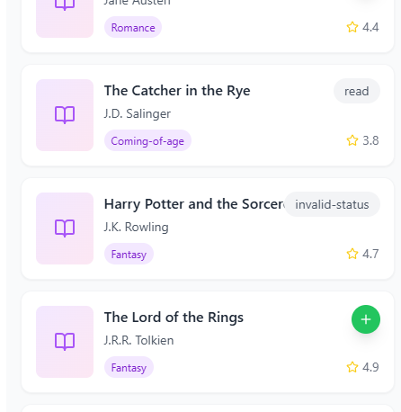 | Developer | Ahmad Syaefudin | 11/09/2026 | API bisa dieit seduka hati, keamanan sangat kurang dan belum ada boundaries logicnya

